Grafos
G_ER1 |  | G_ER2 |  | G_ER3 |  | G_ER4
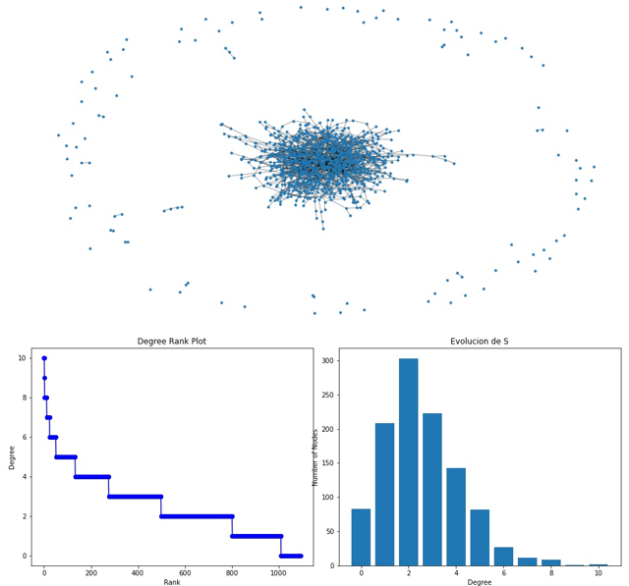
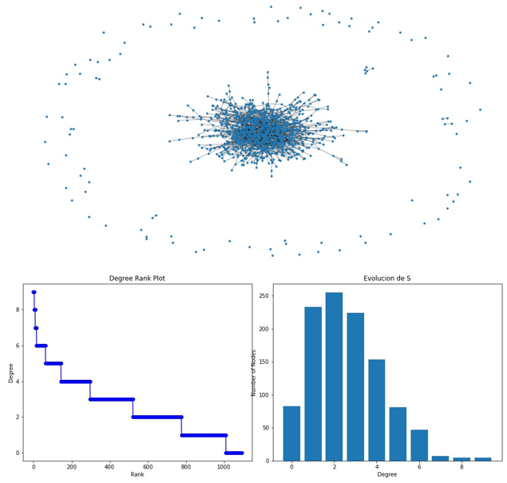
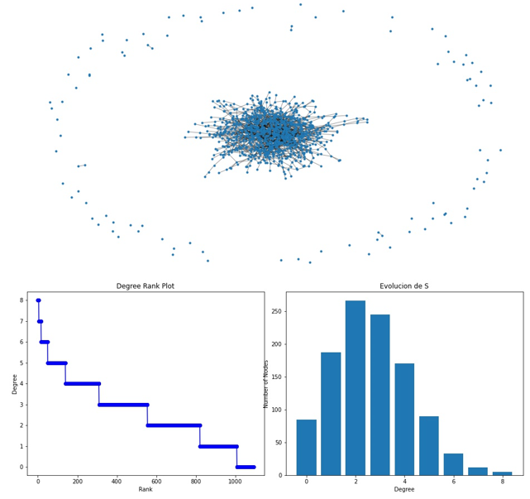
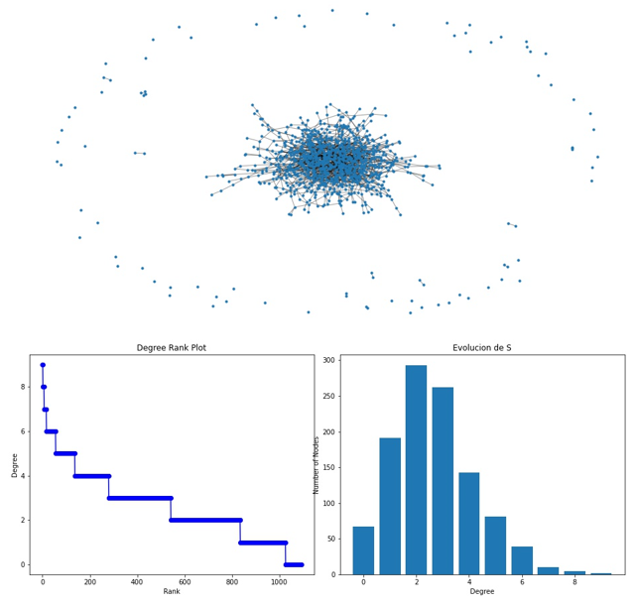

Nodos | 1093 | Nodos | 1093 | Nodos | 1093 | Nodos | 1093
Enlaces | 1466 | Enlaces | 1473 | Enlaces | 1453 | Enlaces | 1453
Grado medio | 2.48 | Grado medio | 2.48 | Grado medio | 2.48 | Grado medio | 2.48
Numero de componentes conexas | 78 | Numero de componentes conexas | 82 | Numero de componentes conexas | 82 | Numero de componentes conexas | 82
Tamaño componente gigante | 1006 | Tamaño componente gigante | 1004 | Tamaño componente gigante | 1006 | Tamaño componente gigante | 1005
Grado medio componente gigante | 2.89 | Grado medio componente gigante | 2.92 | Grado medio componente gigante | 2.87 | Grado medio componente gigante | 2.88
Diámetro componente gigante | 15 | Diámetro componente gigante | 15 | Diámetro componente gigante | 17 | Diámetro componente gigante | 18

G_C1 |  | G_C2 |  | G_C3 |  | G_C4 |  | G_C5 |  | G_C6 |  | G_C7
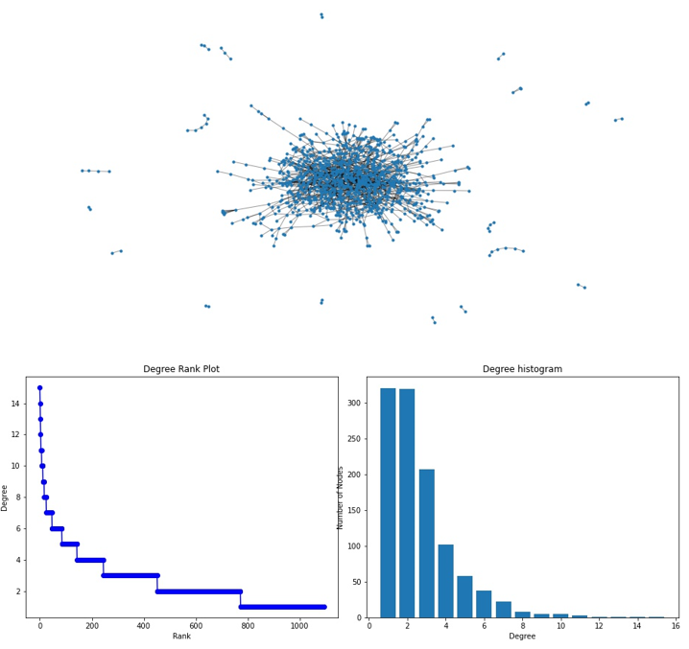
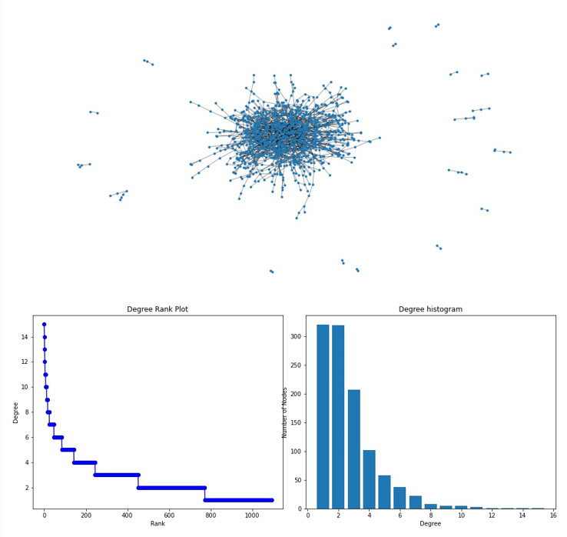
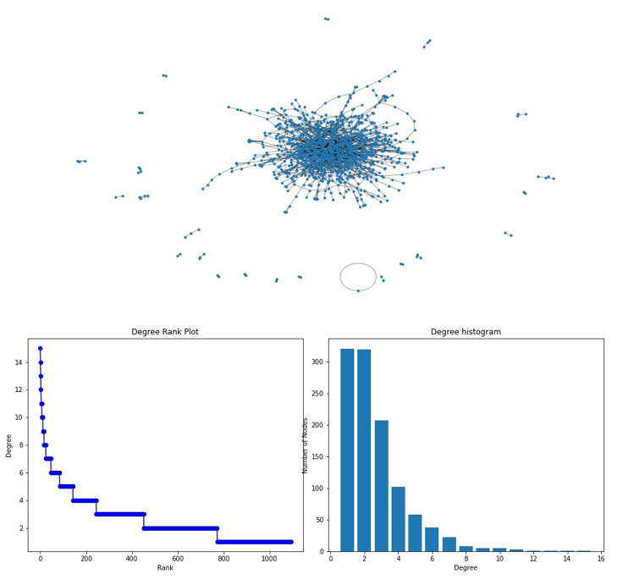
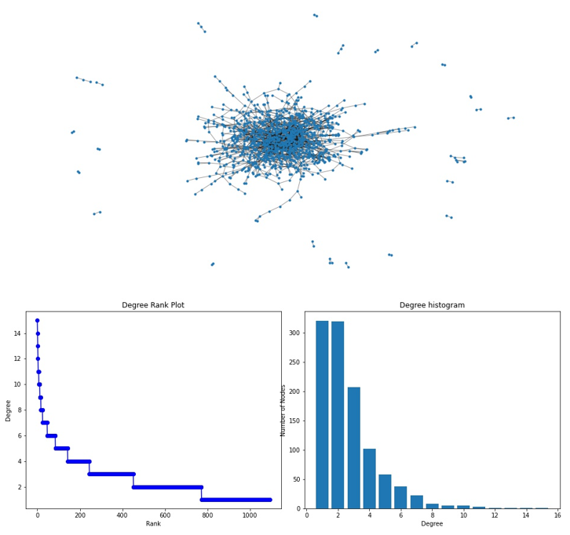
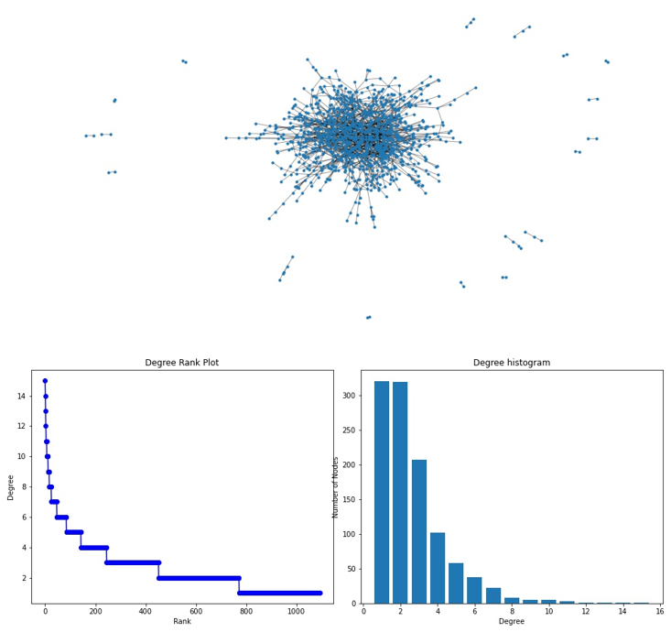
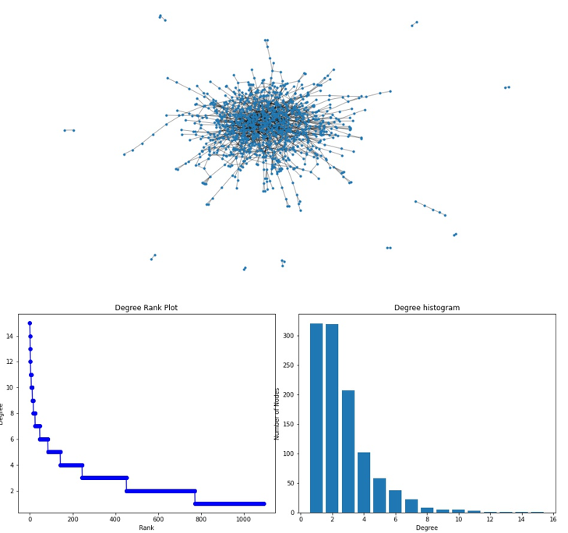
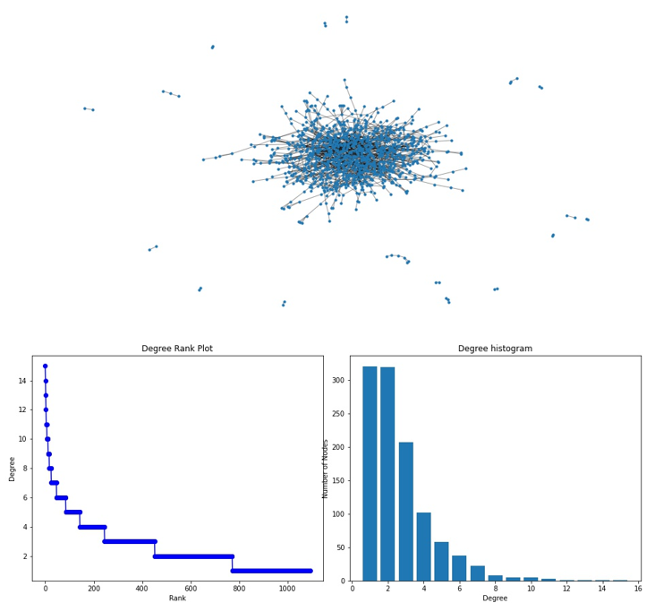

Nodos | 1093 | Nodos | 1093 | Nodos | 1093 | Nodos | 1093 | Nodos | 1093 | Nodos | 1093 | Nodos | 1093
Enlaces | 1453 | Enlaces | 1453 | Enlaces | 1453 | Enlaces | 1453 | Enlaces | 1453 | Enlaces | 1453 | Enlaces | 1453
Grado medio | 2.66 | Grado medio | 2.66 | Grado medio | 2.66 | Grado medio | 2.66 | Grado medio | 2.66 | Grado medio | 2.66 | Grado medio | 2.66
Numero de componentes conexas | 19 | Numero de componentes conexas | 19 | Numero de componentes conexas | 24 | Numero de componentes conexas | 24 | Numero de componentes conexas | 19 | Numero de componentes conexas | 11 | Numero de componentes conexas | 18
Tamaño componente gigante | 1042 | Tamaño componente gigante | 1043 | Tamaño componente gigante | 1036 | Tamaño componente gigante | 1038 | Tamaño componente gigante | 1049 | Tamaño componente gigante | 1068 | Tamaño componente gigante | 1052
Grado medio componente gigante | 2.73 | Grado medio componente gigante | 2.73 | Grado medio componente gigante | 2.74 | Grado medio componente gigante | 2.74 | Grado medio componente gigante | 2.72 | Grado medio componente gigante | 2.69 | Grado medio componente gigante | 2.72
Diámetro componente gigante | 17 | Diámetro componente gigante | 19 | Diámetro componente gigante | 22 | Diámetro componente gigante | 20 | Diámetro componente gigante | 17 | Diámetro componente gigante | 19 | Diámetro componente gigante | 19

Real - Config
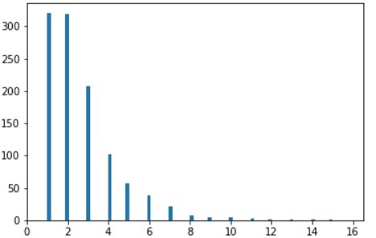
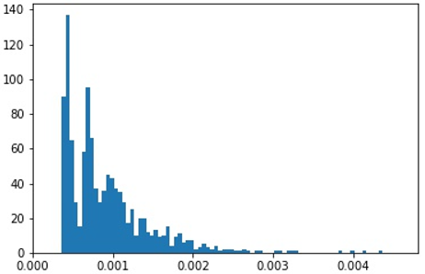
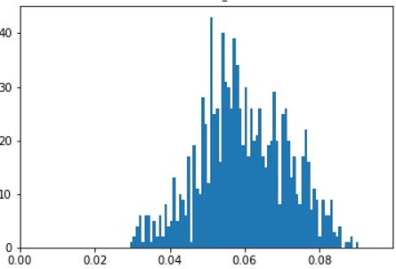
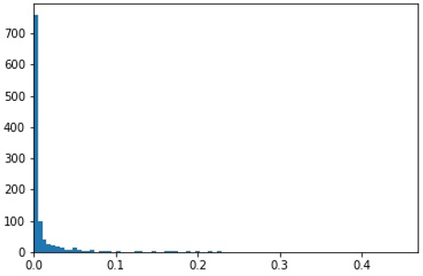
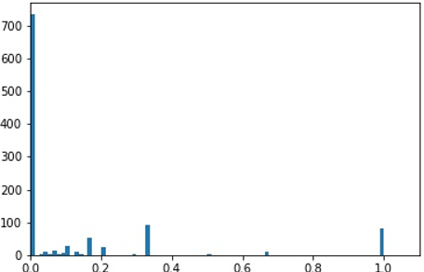
 | DEGREE | PAGERANK | CLOSENESS | BETWENESS | COEFICIENTE DE CLUSTERING
REAL

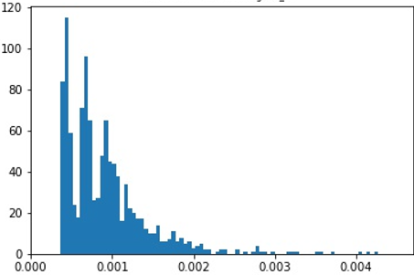
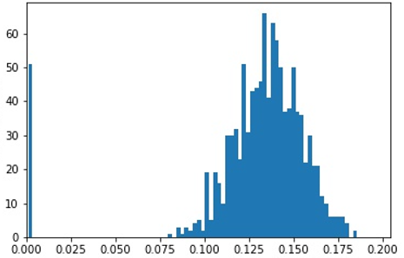
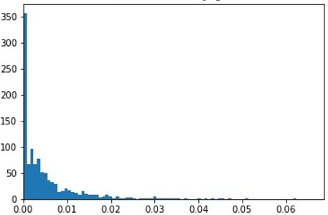
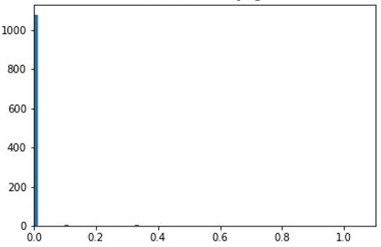
C1

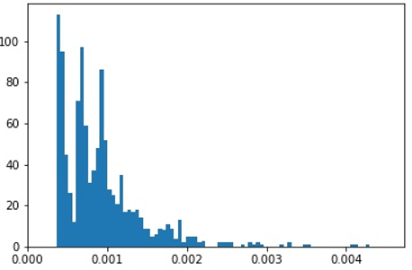
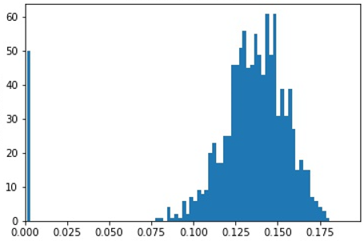

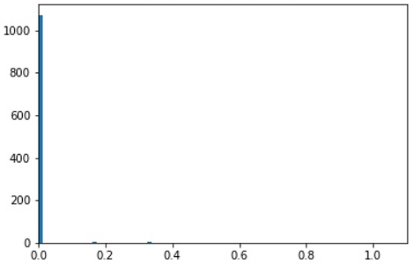
C2


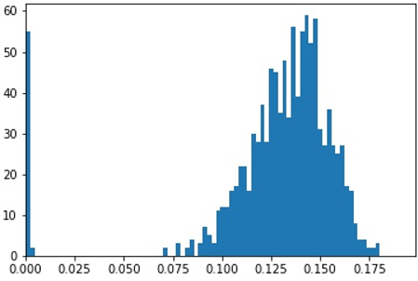
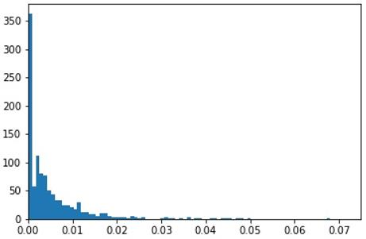
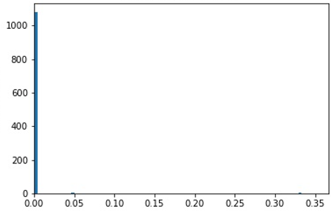
C3

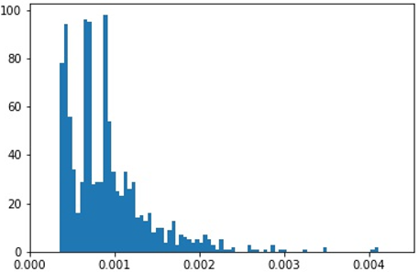
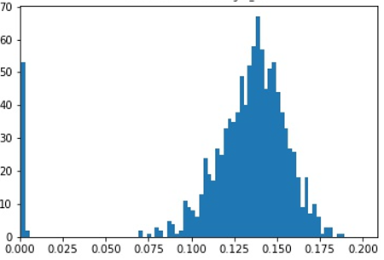
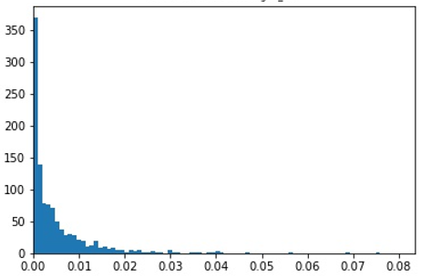
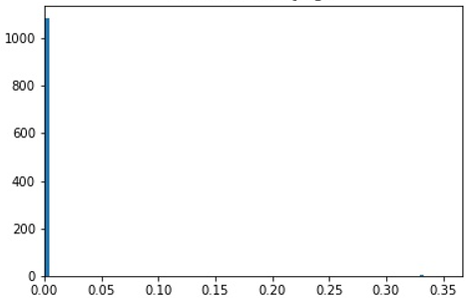
C4


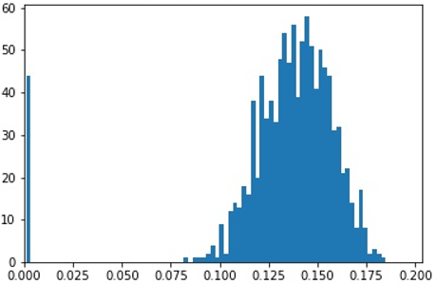
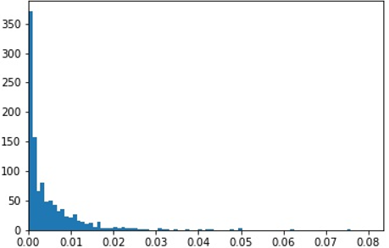
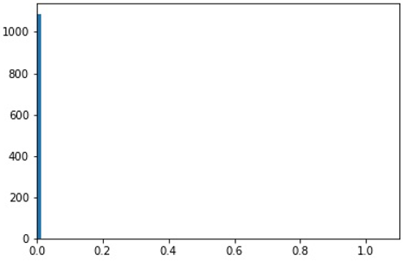
C5

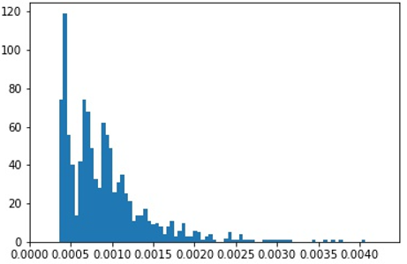
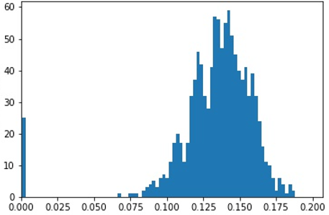
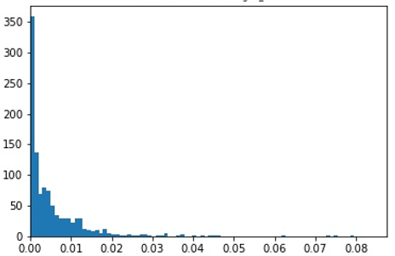
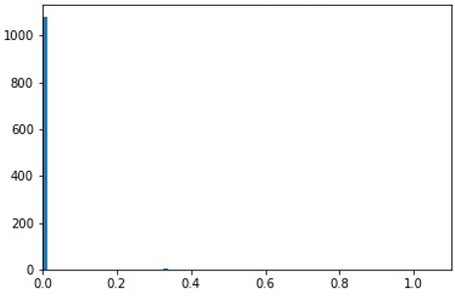
C6

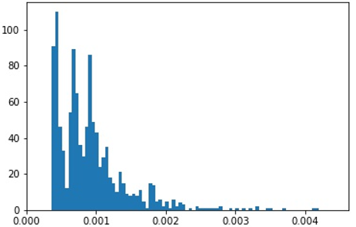
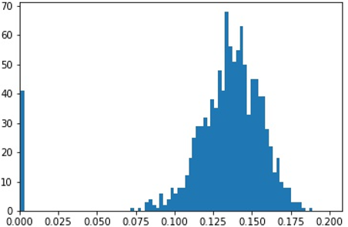
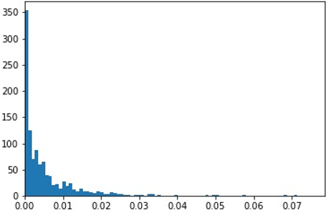
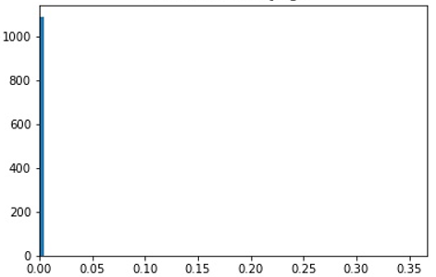
C7

Real - ER
 | DEGREE | PAGERANK | CLOSENESS | BETWENESS | COEFICIENTE DE CLUSTERING
REAL

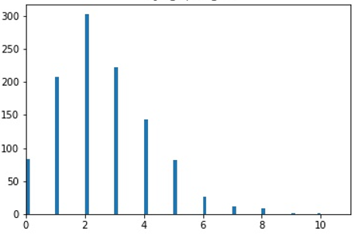
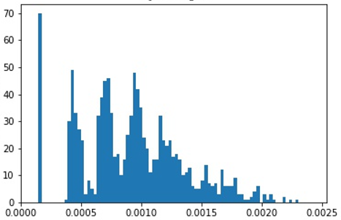
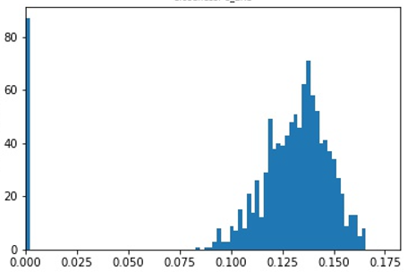
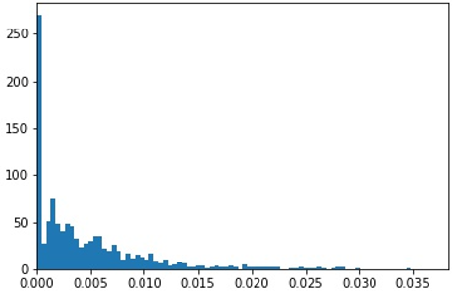
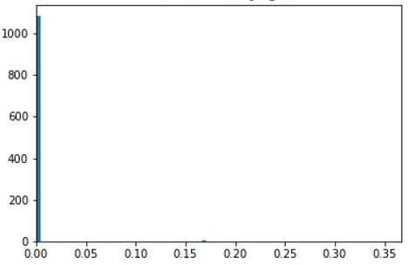
ER1

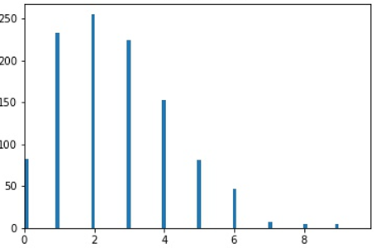
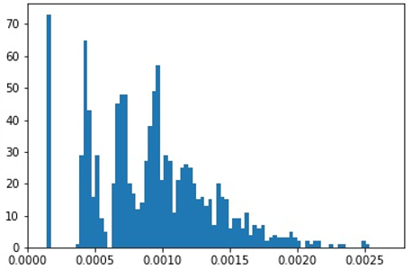
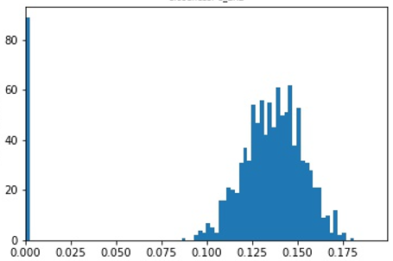
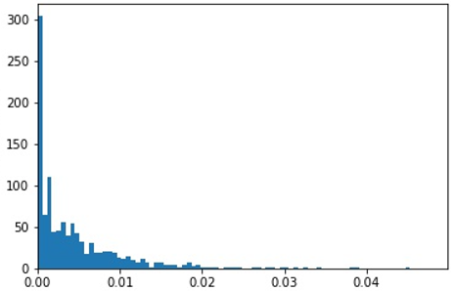

ER2






ER3






ER4

